Tabelle1
 |  KLEIDERMARKT Eltern-Kind-Verein
 |  | 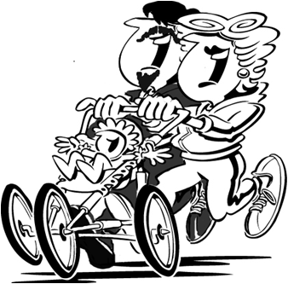
 | Verkäufer-Nr: Name:
Lfd.Nr. | Artikelbezeichnung (z.B. Farbe, Material, Marke…) | Größe | Preis € | Lfd.Nr.
1 |  |  |  | 1
2 |  |  |  | 2
3 |  |  |  | 3
4 |  |  |  | 4
5 |  |  |  | 5
6 |  |  |  | 6
7 |  |  |  | 7
8 |  |  |  | 8
9 |  |  |  | 9
10 |  |  |  | 10
11 |  |  |  | 11
12 |  |  |  | 12
13 |  |  |  | 13
14 |  |  |  | 14
15 |  |  |  | 15
16 |  |  |  | 16
17 |  |  |  | 17
18 |  |  |  | 18
19 |  |  |  | 19
20 |  |  |  | 20
21 |  |  |  | 21
22 |  |  |  | 22
23 |  |  |  | 23
24 |  |  |  | 24
25 |  |  |  | 25
26 |  |  |  | 26
27 |  |  |  | 27
28 |  |  |  | 28
29 |  |  |  | 29
30 |  |  |  | 30
31 |  |  |  | 31
32 |  |  |  | 32
33 |  |  |  | 33
34 |  |  |  | 34
35 |  |  |  | 35
36 |  |  |  | 36
37 |  |  |  | 37
38 |  |  |  | 38
39 |  |  |  | 39
40 |  |  |  | 40
41 |  |  |  | 41
42 |  |  |  | 42
43 |  |  |  | 43
44 |  |  |  | 44
45 |  |  |  | 45
46 |  |  |  | 46
47 |  |  |  | 47
48 |  |  |  | 48
49 |  |  |  | 49
50 |  |  |  | 50
51 |  |  |  | 51
52 |  |  |  | 52
53 |  |  |  | 53
54 |  |  |  | 54
55 |  |  |  | 55
56 |  |  |  | 56
57 |  |  |  | 57
58 |  |  |  | 58
59 |  |  |  | 59
60 |  |  |  | 60
61 |  |  |  | 61
62 |  |  |  | 62
63 |  |  |  | 63
64 |  |  |  | 64
65 |  |  |  | 65
66 |  |  |  | 66
67 |  |  |  | 67
68 |  |  |  | 68
69 |  |  |  | 69
70 |  |  |  | 70
71 |  |  |  | 71
72 |  |  |  | 72
73 |  |  |  | 73
74 |  |  |  | 74
75 |  |  |  | 75
76 |  |  |  | 76
77 |  |  |  | 77
78 |  |  |  | 78
79 |  |  |  | 79
80 |  |  |  | 80
81 |  |  |  | 81
82 |  |  |  | 82
83 |  |  |  | 83
84 |  |  |  | 84
85 |  |  |  | 85
86 |  |  |  | 86
87 |  |  |  | 87
88 |  |  |  | 88
89 |  |  |  | 89
90 |  |  |  | 90
91 |  |  |  | 91
92 |  |  |  | 92
93 |  |  |  | 93
94 |  |  |  | 94
95 |  |  |  | 95
96 |  |  |  | 96
97 |  |  |  | 97
98 |  |  |  | 98
99 |  |  |  | 99

